PD
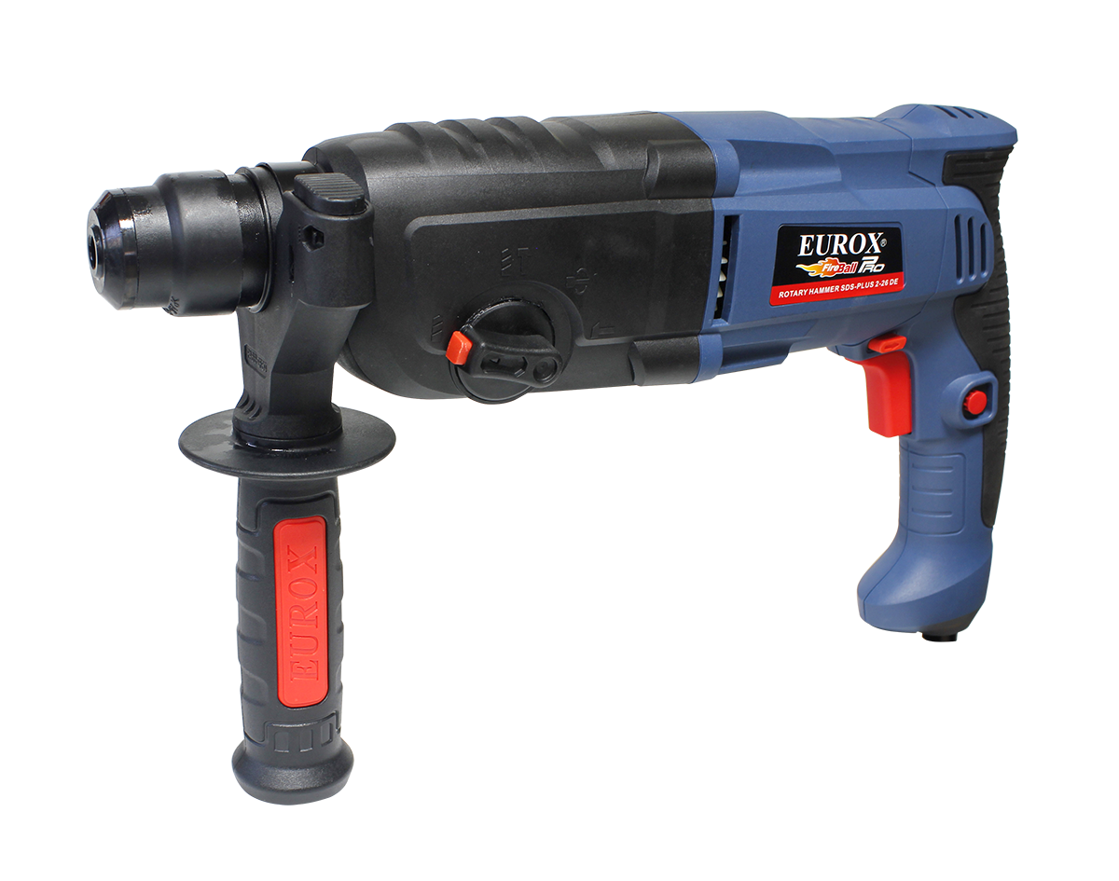
เลขที่ SKU : 05-001-665 วันที่ : 21/11/2023
1. ข้อมูลสินค้า |  |  |  | รูปสินค้า
ประเภท (กลุ่มหลัก) | เครื่องมือไฟฟ้า | ประเภท (กลุ่มรอง) | สว่านโรตารี่
ชื่อภาษาไทย | สว่านโรตารี่ 2-26 DE | ชื่อภาษาอังกฤษ | Rotary Hammer 2-26 DE
รหัสสินค้า | 05-001-665 | Barcode | 8859007703023
สถานะสินค้า | A | รหัสทีมขาย
รุ่น (Model) | โรตารี่ | ยี่ห้อ | EUROX
สีตัวสินค้า | น้ำเงิน - ดำ | สีของบรรจุภัณฑ์ | ดำ
ทำจากวัสดุ | พลาสติก - เหล็ก | ประเทศผู้ผลิต | PRC

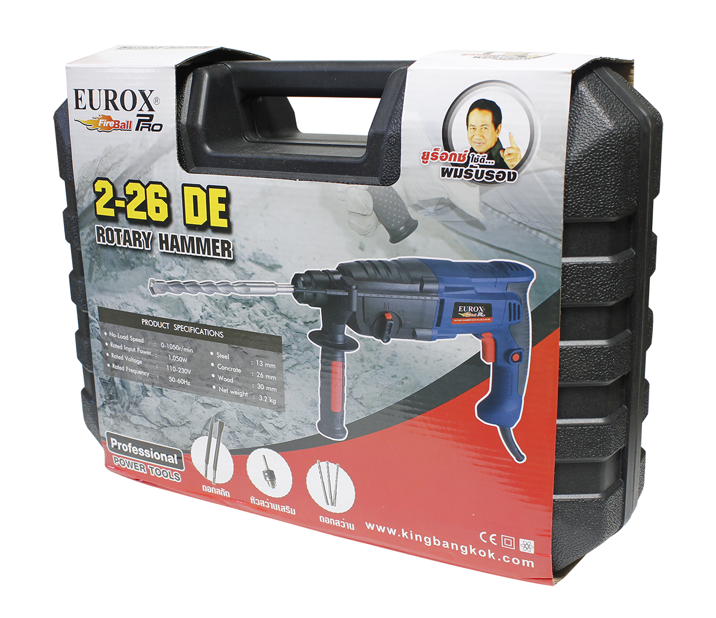
2. คุณสมบัติ
No-Load Speed | 0-1050 r/min | Rated Input Power | 1050W | รูปบรรจุภัณฑ์
Steel | 13 mm. Wood : 30 mm. | Concrete | 26 mm.

3. รายละเอียดบรรจุภัณฑ์
ขนาดสินค้า (ซม.) | 9x36.5x23 (ไม่รวมบรรจุภัณฑ์) | น้ำหนักสินค้า (กก.) | 3.2 (ไม่รวมบรรจุภัณฑ์)
ขนาดกล่อง 1 (ซม.) | 11x40x29 | ขนาดบรรจุ (กล่อง) | 1 PCS
ขนาดกล่อง 2 (ซม.)
 |  | น้ำหนักรวมสินค้า (กก.) | 5.5
บาร์โค้ดกล่อง | 8859007703023 | ขนาดลัง (ซม.) | 41x45x31
ขนาดบรรจุ (ลัง) | 4 | น้ำหนักลังรวมสินค้า (กก.)
 |  |  |  | อุปกรณ์ภายในกล่อง
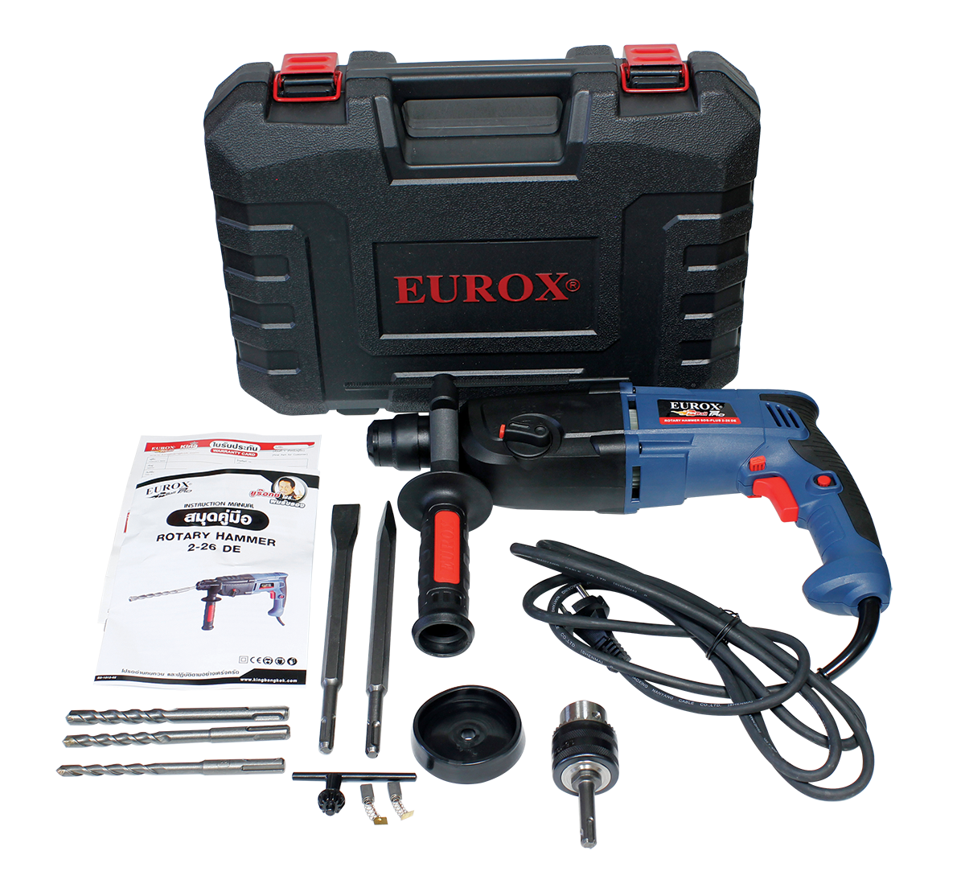
4. อุปกรณ์ภายในกล่อง
หัวสว่านเสริม , ดอกสว่านเจาะปูน3ดอก , ดอกสกัดแหลม , ดอกสกัดแบน , แปรงถ่าน , คู่มือ , ใบรับประกัน, ปลอกกันฝุ่น, ดอกจำปา

5. วิธีการใช้งาน
ใช้สำหรับเจาะเหล็ก คอนกรีต ไม้

6. จุดเด่น จุดขาย ของสินค้า
แถมหัวสว่านเสริม, สวิทต์ปรับหมุนซ้าย-ขวาแบบกดสะดวกทนทาน ด้ามจับเหล็กและด้ามจับเสริมเป็นแบบนุ่มฉนวน 2 ชั้น แถมดอกสว่านเจาะปูน3ดอก , แถมดอกสกัดแหลมและแบน

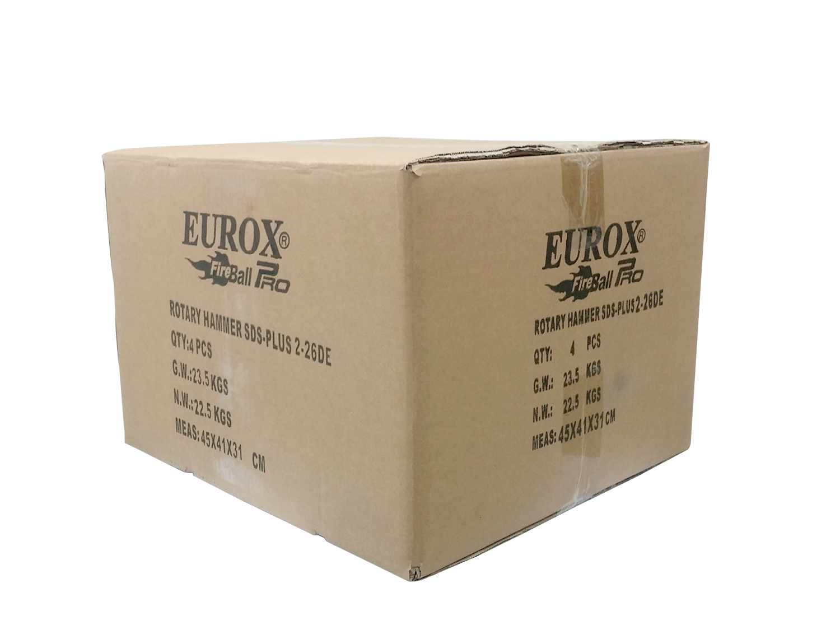
7. การรับประกัน |  |  |  | รูปลังสินค้า
ระยะเวลารับประกัน (เดือน) | 6 ระบุ
ประเภทการรับประกัน | เครื่องมือไฟฟ้า
เงื่อนไขการรับประกัน | 1. บริษัทฯ จะบริการซ่อมและเปลี่ยนอะไหล่ โดยไม่คิดมูลค่าแก่สินค้าที่จัดจำหน่ายโดยบริษัทฯ ในกรณีที่ความเสียหายเกิดจากความผิดพลาดของโรงงานผู้ผลิต ภายในระยะเวลา 6 เดือน นับจากวันที่ซื้อ (ทั้งนี้ดูจากใบเสร็จรับเงินของทางร้านค้าที่สั่งซื้อและใบรับประกัน) 2. การรับประกันนี้ไม่รวมการชำรุดของวัสดุสิ้นเปลือง อุปกรณ์เสริม และของแถมในชุด 3. การรับประกันจะสิ้นสุดจากการใช้ผิดประเภท เช่น ถอด ซ่อม ดัดแปลง แก้ไขเปลียนสภาพไปจากเดิมโดยบุคคลภายนอก หรือการดูแลรักษาไม่ถูกต้องตามที่ระบุไว้ในคู่มือ 4. การรับประกันนี้ไม่รวมถึงค่าขนส่ง หากต้องการให้ บริษัทฯ บริการถึงที่จะมีค่าใช้จ่าย 5. ใบรับประกันนี้ใช้ได้เฉพาะเครื่องที่มีเบอร์เครื่องตรงกันเท่านั้น ไม่สามารถโอนให้ผู้อื่นได้ หากใบรับประกันหาย บริษัทฯ ขอสงวนสิทธิ์การไม่ออกใบรับประกันใหม่ในทุกกรณี

8. ข้อมูล สคบ.
ชื่อสินค้า | สว่านโรตารี่ 2-26 DE
ผลิตจากประเทศ | PRC
จัดจำหน่ายโดย | บริษัท คิงบางกอก อินเตอร์เทรด จำกัด
 | 541,543,545 ซอย 39/1 แขวงท่าแร้ง เขตบางเขน กรุงเทพมหานคร 10220
 | เลขประจำตัวผู้เสียภาษี: 0105545012035 สำนักงานใหญ่ | โทรศัพท์: 02-509-3850 | โทรสาร: 02-509-3856 |  |  | รูป Barcode

บรรจุ | 1 ตัว/กล่อง
วิธีการใช้ | ใช้สำหรับเจาะเหล็ก คอนกรีต ไม้
คำเตือน | เก็บอุปกรณ์ให้พ้นมือเด็กเพื่อความปลดภัย
ราคา | ระบุ ณ จุดขาย
วันที่ผลิต

9. ข้อควรระวัง
คำเตือน | เก็บอุปกรณ์ให้พ้นมือเด็กเพื่อความปลดภัย
ข้อแนะนำในการใช้งาน | ห้ามใช้งานผิดประเภท

MK

เลขที่ SKU : 05-001-665 วันที่ : 21/11/2023
1. ข้อมูลสินค้า |  |  |  |  |  | รูปสินค้าตัวจริง
ประเภท (กลุ่มหลัก) | เครื่องมือไฟฟ้า |  | ประเภท (กลุ่มรอง) | สว่านโรตารี่
ชื่อภาษาไทย | สว่านโรตารี่ 2-26 DE |  | ชื่อภาษาอังกฤษ | Rotary Hammer 2-26 DE
รหัสสินค้า | 05-001-665 |  | Barcode | 8859007703023
สถานะสินค้า | A |  | รหัสทีมขาย
รุ่น (Model) | โรตารี่ |  | ยี่ห้อ | EUROX
สีตัวสินค้า | น้ำเงิน - ดำ |  | สีของบรรจุภัณฑ์ | ดำ
ทำจากวัสดุ | พลาสติก - เหล็ก |  | ประเทศผู้ผลิต | PRC

2. ราคาสินค้า
ราคาตั้ง | 3,320.00 บาท |  |  |  |  | รูปแพ็คเกจตัวจริง
ราคาปลีก | 2,700.00 บาท
ราคาส่ง (SEMI) | 2,158.00 บาท
ราคาส่ง (S1) | 2,093.26 บาท | จำนวน | 4 ตัว
ราคาส่ง (S2) | 2,051.40 บาท | จำนวน | 8 ตัว
ราคาส่ง (S3) | 1,948.83 บาท | จำนวน | 12 ตัว
ราคา (ผจก) | 1,850.00 บาท
ราคาปลีก MT | 2,700.00 บาท
ราคาส่ง MT | 2,160.00 บาท
ต้นทุนปัจจุบัน 1,130.88 บาท |  |  | ต้นทุก Lot ที่ผ่านมา 1,056.90 บาท
 |  |  |  |  |  | รูปอุปกรณ์ภายในกล่องตัวจริง
3. โปรโมชั่น
ราคาปลีก | 2,700.00 บาท | จำนวน | 1 ตัว | GP | 58.12%
ราคาพิเศษ 1 | 0 บาท | จำนวน | 0 ตัว | GP | 0.00%
ราคาพิเศษ 2 | 0 บาท | จำนวน | 0 ตัว | GP | 0.00%
ระยะเวลา | -
เป้าต่อเดือน
MT1 | 0 ตัว | MT2 | 0 ตัว | TT2 | 0 ตัว
ONL | 0 ตัว | OUL/TT1 | 0 ตัว
สถานะใหม่ | -
หมายเหตุการจัดโปร | - |  |  |  |  | ใบโปร/ใบขาย

4. ช่องทางการขายสินค้า
ช่องทางขาย
MT1 | [ ] | MT2 | [ ] | TT2 | [ ]
OUL/TT1 | [ ] | ONL | [ ]
ช่องทางลูกค้า
MT | [ ] | SEMI | [ ] | T2-T3 | [ ]
TN | [ ] | ONL | [ ] | TV | [ ]
อื่นๆ | [ ] ระบุ

5. VDO Utility
ไม่มีข้อมูล

